Sheet1
QNAS4盘位BOM
项目 | 数量 | 图片 | 说明 | 备注 | 价格 | 购买链接
硬盘笼 | 1 | 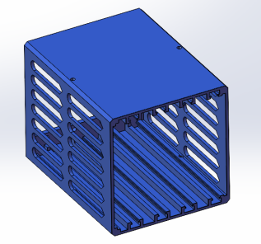 | 自行打印 | PLA PETG ABS |  | 建议3层壁 4层顶底 40%填充
框架 | 1 | 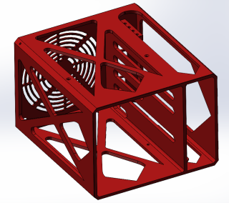 | 自行打印 | PLA PETG ABS |  | 建议3层壁 4层顶底 40%填充
面框 | 1 | 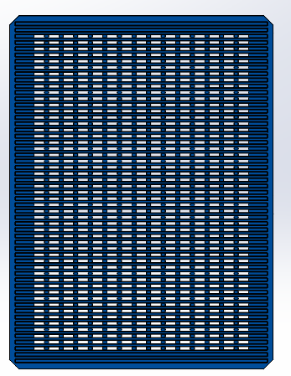 | 自行打印 | PLA PETG ABS |  | 建议3层壁 4层顶底 40%填充
外壳 | 1 | 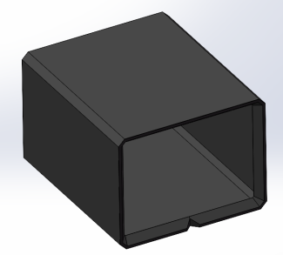 | 自行打印 | PLA PETG ABS |  | 打印开启绒毛/模糊皮肤 推荐参数幅度/厚度0.2MM 间距0.4MM 建议3层壁 4层顶底 40%填充
防尘网 | 1 |  | 自行打印 | PLA PETG ABS |  | 切片选择0底面0顶面 填充锯齿形40-50%填充
5V电源固定架 | 1 | 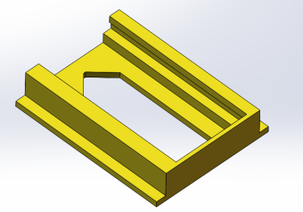 | 自行打印 | PETG ABS |  | 使用非BOM的电源可能需要自行设计固定架
硬盘抽取戒指 | 1 | 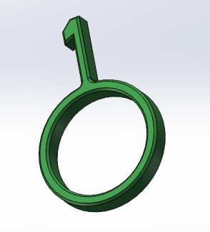 | 自行打印 | PETG |  | 建议3层壁 4层顶底 40%填充
铜嵌件 | 6 |  | M3*5 | 新版STL已经不使用铜嵌件，可以不买 | 7 | https://detail.tmall.com/item_o.htm?id=654516657514&spm=a1z09.2.0.0.3da52e8d2jVdvf&_u=934mc5lhef2b
螺丝 | 8 |  | M3*7*4 | 非标小沉头螺丝，如果家里只有大沉头螺丝的可以自己倒角后安装 | 10 | https://item.taobao.com/item.htm?spm=a230r.1.14.42.11de6660vPwMiQ&id=557481072587&ns=1&abbucket=10#detail
硬盘减震螺丝 | 24 | 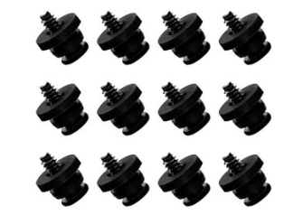 | 3.5寸 |  | 18 | https://item.taobao.com/item.htm?spm=a1z09.2.0.0.5b0c2e8dPYKIWH&id=627660959047&_u=934mc5lhb784
磁铁 | 8 |  | 直径8厚度2 | 面框和外壳各四颗 | 10 | https://item.taobao.com/item.htm?spm=a1z09.2.0.0.41412e8dh3XqbF&id=623359744080&_u=d34mc5lhd82c
背板螺丝 | 8 | 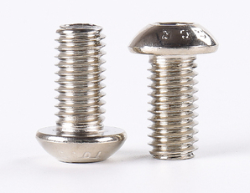 | M4*10镀镍 | 用于固定背板，如果背板提供螺丝的可以不买 | 4 | https://item.taobao.com/item.htm?spm=a1z09.2.0.0.5b0c2e8dPYKIWH&id=570719971619&_u=934mc5lhf956
尼龙垫片 | 8 |  | 4*8*1 | 固定背板绝缘用，如果背板提供螺丝的可以不买 | 4 | https://detail.tmall.com/item_o.htm?spm=a230r.1.14.7.7e4f4073HCFIWJ&id=16746707878&ns=1&abbucket=10&skuId=4872218432727
主板螺丝 | 4 |  | M2*5 | 固定主板 | 3 | https://detail.tmall.com/item_o.htm?spm=a230r.1.14.34.a2bc7f99keqZVp&id=534870743947&ns=1&abbucket=10&skuId=4635318275869
DC电源插座 | 1 | 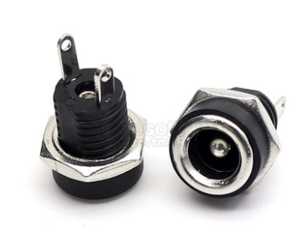 | DC-022B插座 5.5*2.5配螺母 |  | 3 | https://detail.tmall.com/item.htm?id=667242870125&spm=a1z09.2.0.0.50e02e8d2NDdZj&_u=934mc5lhf4a1
电源分接线1拖2 | 1 | 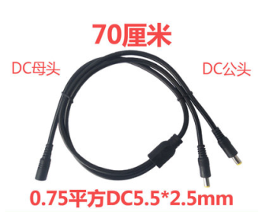 | DC5.5*2.5 |  | 10 | https://item.taobao.com/item.htm?spm=a1z09.2.0.0.50e02e8d2NDdZj&id=608300790686&_u=934mc5lhdee3
msata硬盘转接卡 | 1 | 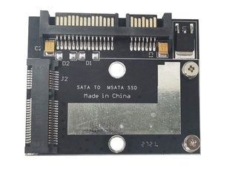 |  | 选择性购买 | 11 | https://item.taobao.com/item.htm?spm=a1z09.2.0.0.50e02e8d2NDdZj&id=575112797704&_u=934mc5lh5929
主板 | 1 | 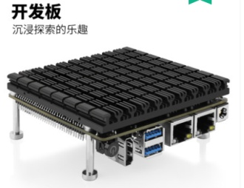 | J4105 | 准系统开发板 J4105 J4125都行 可以去PDD摇券购买 | 478 | https://detail.tmall.com/item_o.htm?id=688206851233&spm=a1z09.2.0.0.50e02e8d2NDdZj&_u=934mc5lhd9f5&skuId=5076520103068
内存 | 1 |  | DDR4 4G | J4105 4125主板对内存兼容差。如果需要买大容量内存建议咨询主板厂家或者问群友。 | 79 | https://detail.tmall.com/item_o.htm?id=563243005295&spm=a1z09.2.0.0.50e02e8d2NDdZj&_u=934mc5lh0fad
sata扩展卡 | 1 | 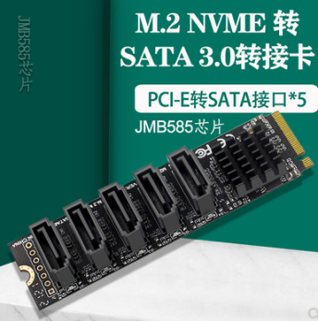 | M2 JMB585 | 也可以使用M2转6口SATA的扩展卡ASM1166 | 108 | https://item.taobao.com/item.htm?spm=a1z09.2.0.0.50e02e8d2NDdZj&id=652633763793&_u=934mc5lh7058
常规背板 | 1 | 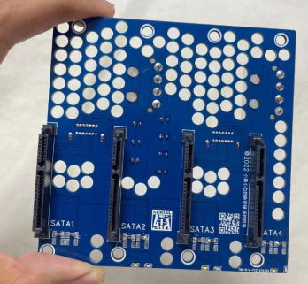 |  | 购买时请说明一下是QNAS或者横插大4D，因为卖家有2款主板的大4D接口不一样 | 63 | https://item.taobao.com/item.htm?spm=a1z09.2.0.0.50e02e8d2NDdZj&id=682524553390&_u=934mc5lh006c
一体化背板 | 1 | 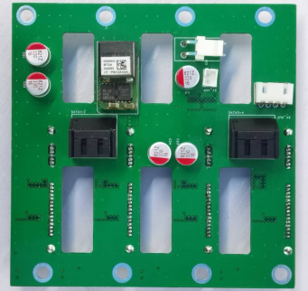 |  | 群友专门给Q4设计的一体化背板，集成了同款华为5V供电和同步线。如果使用这款背板，请不要重复购买5V电源模块和MOS管。已开源。 | 80 | https://m.tb.cn/h.UD1AUk3?tk=JLD4do5rpL2
SSD | 1 | 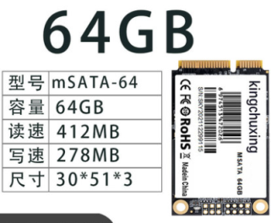 |  | 选择性购买。也可以购买2.5寸SSD，空间足够需要自行设计固定支架 | 49 | https://detail.tmall.com/item_o.htm?id=623783091908&spm=a1z09.2.0.0.50e02e8d2NDdZj&_u=934mc5lh81ba
sata线 | 4 |  | 直头-右侧弯 20CM |  | 64 | https://item.taobao.com/item.htm?spm=a1z09.2.0.0.50e02e8d2NDdZj&id=599766037355&_u=934mc5lha397
sata线 | 1 |  | 直头-右侧弯 10CM |  | 16 | https://item.taobao.com/item.htm?spm=a1z09.2.0.0.50e02e8d2NDdZj&id=599766037355&_u=934mc5lha397
风扇延长线 | 1 | 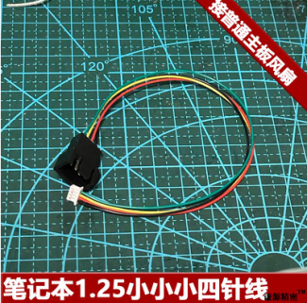 | 普通风扇转笔记本1.25单路[10cm接主板小4p风] | 厂家有送风扇线的可以不买。 | 15 | https://item.taobao.com/item.htm?spm=a1z09.2.0.0.50e02e8d2NDdZj&id=675314297800&_u=934mc5lh554b
风扇 | 1 | 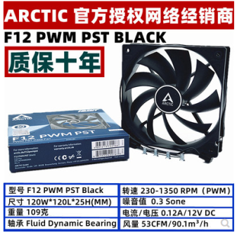 | F12 | 家里有12CM风扇的不需要买 | 32 | https://item.taobao.com/item.htm?spm=a1z10.5-c-s.w4002-205313710.12.6ea96830XbCz2Y&id=14574464979
5V电源 | 1 | 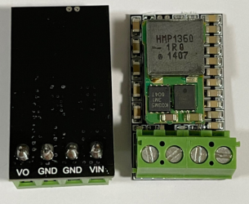 | 10A | 闲鱼购买通讯电源模块，一体背板不需要购买 | 10 | https://m.tb.cn/h.UvJBH4T?tk=H1Wpdo5JSgU
SATA供电线 | 1 | 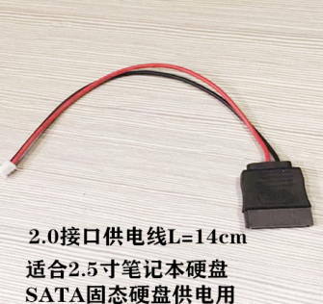 |  | 一般家里有闲置的 不需要买 只需要5V供电即可 | 6 | https://item.taobao.com/item.htm?spm=a230r.1.14.28.1fbc44e21pPFfW&id=638737645689&ns=1&abbucket=10#detail
导线 | 1 | 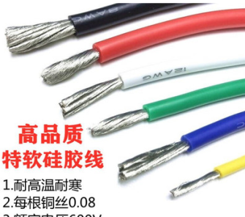 | 硅胶软线 | 20AWG以上 家里有电线的不需要买 | 5 | https://item.taobao.com/item.htm?spm=a230r.1.14.88.102b6eea3tty0h&id=588089600182&ns=1&abbucket=10#detail
电源适配器 | 1 |  | 12v | 12V 90瓦左右即可 | 141 | https://detail.tmall.com/item_o.htm?spm=a230r.1.14.17.61c42fbcSPYDmt&id=547713386735&ns=1&abbucket=10&skuId=4432914681344
MOS同步开关模块 | 1 |  |  | PMOS模块，一体背板不需要购买 | 5 | https://item.taobao.com/item.htm?spm=a1z09.2.0.0.47dc2e8dTDKrBQ&id=581621882655&_u=d34mc5lhb75c
MOS信号线 | 1 | 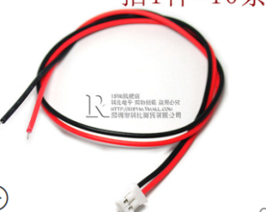 | 2p | PH2.0 | 2 | https://detail.tmall.com/item.htm?id=16504994294&spm=a1z09.2.0.0.47dc2e8dTDKrBQ&_u=d34mc5lh0370&skuId=3108705498694
大4D | 1 | 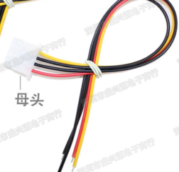 | 母头 | 大4D带线，一体背板不需要购买 | 4 | https://item.taobao.com/item.htm?spm=a230r.1.14.199.262336b0AqCrzj&id=606623471509&ns=1&abbucket=10#detail
硅胶垫 | 4 |  | 更新便宜款 | 40*20*3MM | 10 | https://item.taobao.com/item.htm?spm=a230r.1.14.87.563e4b15GYA4Bu&id=565462207362&ns=1&abbucket=10#detail
 |  |  |  |  |  | https://item.taobao.com/item.htm?spm=a1z09.2.0.0.5e042e8dlTfn3D&id=37991856966&_u=f34mc5lh967b

